关系图
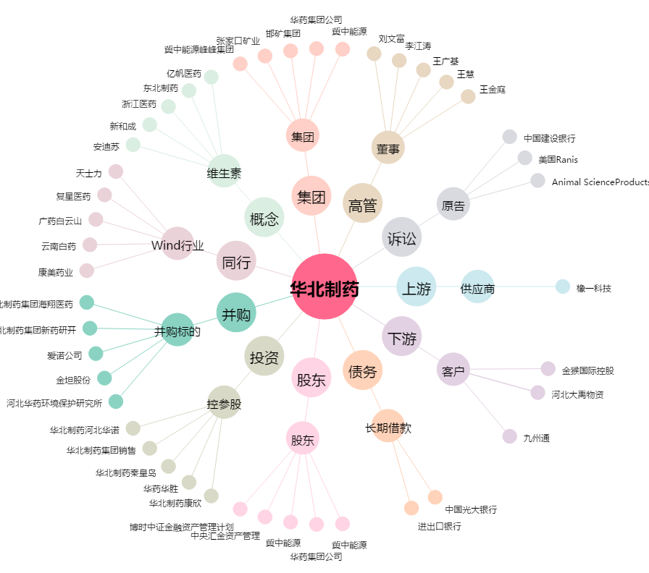
华北制药[600812.SH] - 关系概览图

